关系图
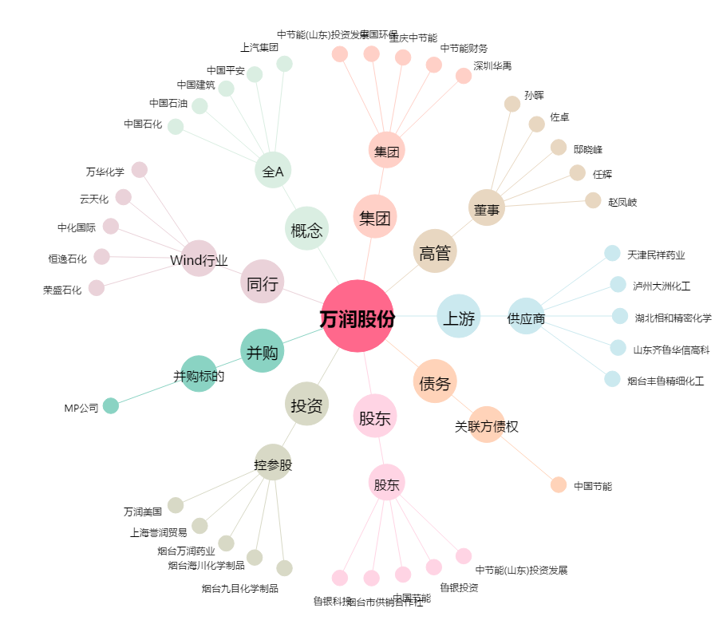
万润股份[002643.SZ] - 关系概览图

